상품제안서
엔보우 스마트에어클린 CAR 차량용 공기청정기 [인쇄무료] | 상품코드: F05875

 |  |  |  |  |  |  | 02-412-0044 | www.easy1.co.kr
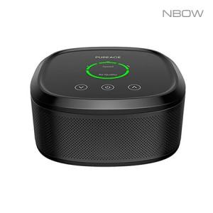

【상세/제작정보】 | <p><span style="font-size: 12pt;"><b>* 배송비- 한박스 10개 / 4500원 별도</b></span></p>

【인쇄/포장옵션】 | 레이저 / 포장지포장

【공급단가】 | 수량 | 30~ | 50~ | 100~ | 300~ | 500~
*VAT별도 | 단가 | 29,430원 | 28,960원 | 28,260원 | 27,550원 | 27,080원

【상품 URL】 | https://dev.easy1.co.kr:443/src/goods_detail.php?gdno=5875

